Tablas
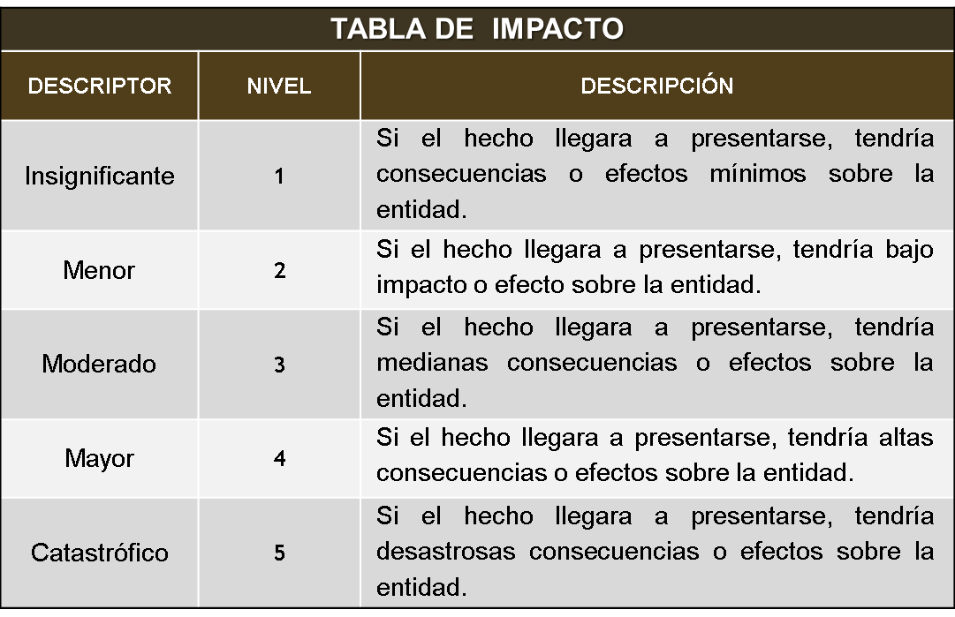
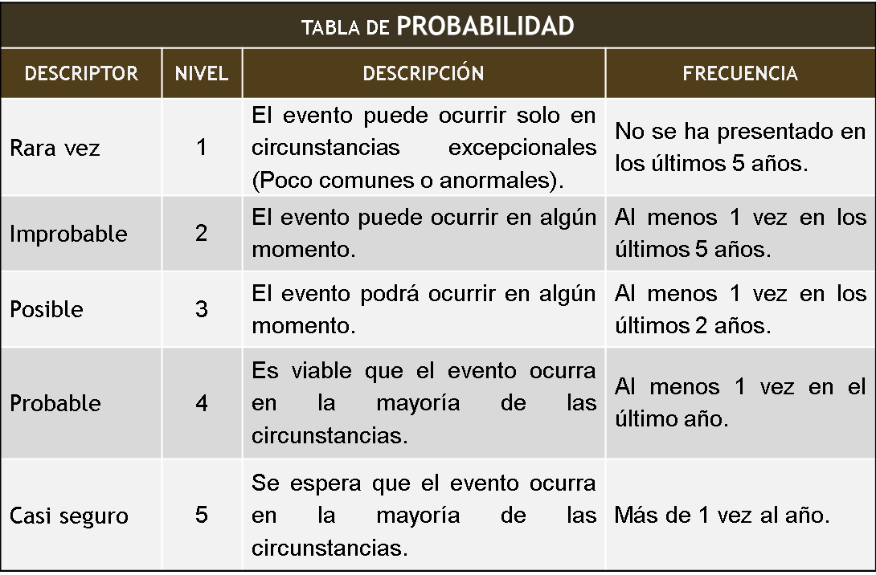
 |  |  | 1 | 42 | 40 | 2.4
Probabilidad | Impacto |  |  | 1 | 24
N/A | N/A |  | 2 | 30 | 25 | 1.5
1 | 1 | B |  | 0 | 10
2 | 2 | M | 3 | 12 | 35 | 1.3
3 | 3 | A |  | 0 | 10
4 | 4 | E | 4 | 0 | 5 | 0.1
5 | 5 |  |  | 0 | 0
 |  |  | 5 | 0 | 0 | 0.0
 |  |  |  | 1 | 0
Ambiental |  |  | 6 | 6 | 5 | 0.3
Apoyo |  |  |  | 0 | 2
Corrupción |  |  | 7 | 0 | 5 | 0.1
Cumplimiento |  |  |  | 0 | 0
Estratégico |  |  | 8 | 3 | 15 | 0.5
Evaluación |  |  |  | 0 | 4
Financiero |  |  | 9 | 0 | 10 | 0.2
Gerencial |  |  |  | 0 | 0
Imagen o Reputacional |  |  | 10 | 3 | 10 | 0.3
Operativo |  |  |  | 0 | 0
Seguridad de la Información |  |  | 11 | 6 | 0 | 0.1
Tecnológico |  |  |  | 0 | 0
 |  |  | 12 | 3 | 0 | 0.1
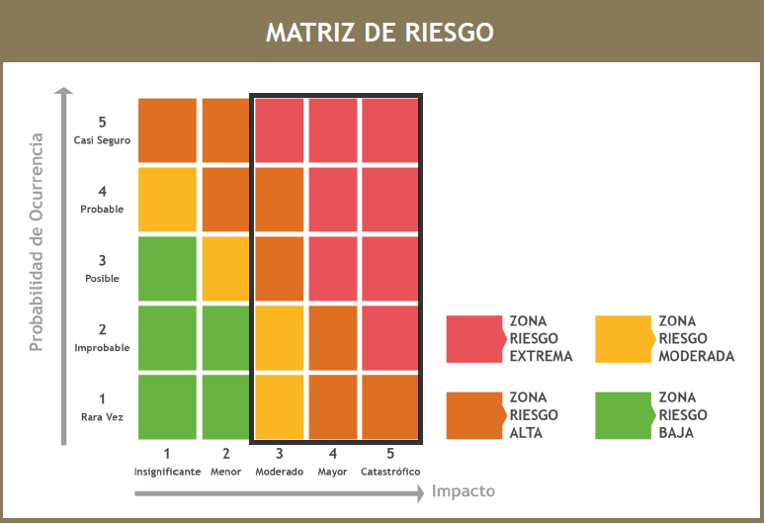
 |  |  |  | 0 | 2
 |  |  | 13 | 3 | 0 | 0.1
 |  |  |  | 0 | 0
 |  |  | 14 | 0 | 20 | 0.5
 |  |  |  | 0 | 0
 |  |  | 15 | 3 | 0 | 0.1
 |  |  |  | 0 | 0
 |  |  | 16 | 3 | 0 | 0.1
 |  |  |  | 0 | 0
 |  |  | 17 | #REF! | #REF! | #REF!
 |  |  |  | #REF! | #REF!
 |  |  | 18 | 9 | 20 | 0.7
 |  |  |  | 0 | 2
 |  |  | 19 | 3 | 5 | 0.2
 |  |  |  | 0 | 0
 |  |  | 20 | 3 | 15 | 0.5
 |  |  |  | 0 | 2
 |  |  | 21 | 3 | 20 | 0.5
 |  |  |  | 0 | 0
 |  |  | 22 | 9 | 10 | 0.4
 |  |  |  | 0 | 0
 |  |  | 23 | 3 | 0 | 0.1
 |  |  |  | 0 | 0
 |  |  | 24 | 0 | 5 | 0.1
 |  |  |  | 0 | 0
 |  |  | 25 | 3 | 0 | 0.1
 |  |  |  | 0 | 0
 |  |  | 26 | 3 | 0 | 0.1
 |  |  |  | 0 | 0
 |  |  | 27 | 0 | 5 | 0.1
 |  |  |  | 0 | 0
 |  |  | 28 | 3 | 0 | 0.1
 |  |  |  | 0 | 0
 |  |  | 29 | 0 | 5 | 0.1
 |  |  |  | 0 | 0
 |  |  | 30 | 3 | 0 | 0.1
 |  |  |  | 0 | 0
 |  |  | 31 | 3 | 0 | 0.1
 |  |  |  | 0 | 0
 |  |  | 32 | 0 | 5 | 0.1
 |  |  |  | 0 | 0
 |  |  | 33 | 0 | 5 | 0.1
 |  |  |  | 0 | 0
 |  |  | 34 | #REF! | #REF! | #REF!
 |  |  |  | #REF! | #REF!
 |  |  | 35 | 3 | 0 | 0.1
 |  |  |  | 0 | 0
 |  |  | 36 | 6 | 0 | 0.1
 |  |  |  | 0 | 0
 |  |  | 37 | 6 | 15 | 0.5
 |  |  |  | 0 | 2
 |  |  | 38 | 12 | 10 | 0.5
 |  |  |  | 0 | 2
 |  |  | 39 | 12 | 5 | 0.4
 |  |  |  | 0 | 0
 |  |  | 40 | 3 | 0 | 0.1
 |  |  |  | 0 | 0
 |  |  | 41 | 3 | 0 | 0.1
 |  |  |  | 0 | 0
 |  |  | 42 | 0 | 5 | 0.1
 |  |  |  | 0 | 0
 |  |  | 43 | 3 | 0 | 0.1
 |  |  |  | 0 | 0
 |  |  | 44 | 6 | 0 | 0.1
 |  |  |  | 0 | 0
 |  |  | 45 | 3 | 0 | 0.1
 |  |  |  | 0 | 0
 |  |  | 46 | 3 | 0 | 0.1
 |  |  |  | 0 | 0
 |  |  | 47 | 0 | 0 | 0.0
 |  |  |  | 0 | 2
 |  |  | 48 | 3 | 0 | 0.1
 |  |  |  | 0 | 0
 |  |  | 49 | 3 | 0 | 0.1
 |  |  |  | 0 | 0
 |  |  | 50 | 3 | 0 | 0.1
 |  |  |  | 0 | 0
 |  |  | 51 | 0 | 0 | 0.0
 |  |  |  | 0 | 2

Redacción 2021
